界面&功能
聊天系统 |  |  |  | 功能规则

 | 功能入口

 | 聊天界面
1
3
 |  | 1、聊天频道 |  |  | 1、频道列表
 |  | ▶ | 综合、世界、系统、私聊、行会、组队 |  | ▶ | 综合频道展示所有频道发言，其余各频道发言相互独立展示
 |  | ▶ | 有选中状态 |  | ▶ | 需要有选中状态
 |  | 2、聊天功能按钮 |  |  | ▶ | 世界频道
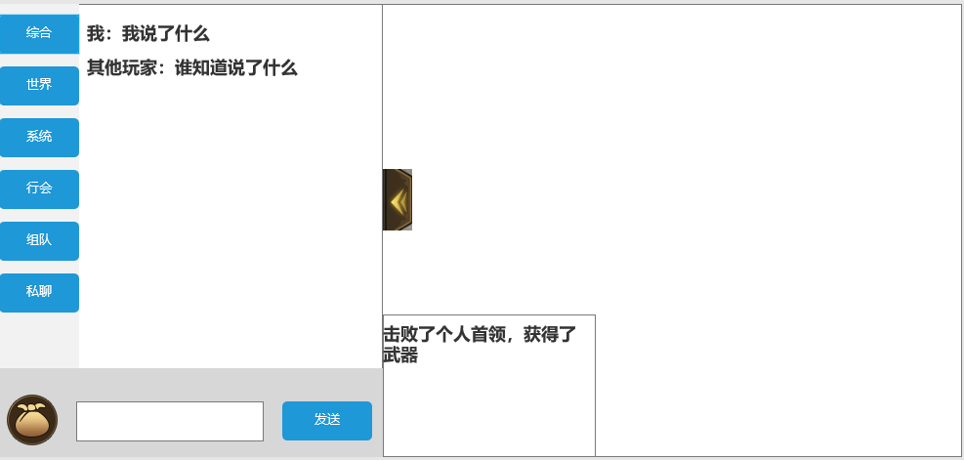
 |  | ▶ | 包括：背包按钮， |  |  | 显示世界所有玩家的聊天信息
 |  | ▶ | 聊天框和发送按钮 |  | ▶ | 系统频道，展示玩家名称
 |  |  |  |  |  | 如右图 | 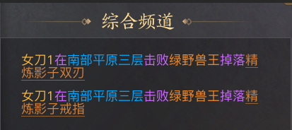
 |  |  |  |  |  | 玩家名称（黄）、地点（蓝）、boss名称（绿）、装备（橙），字体颜色不同，
 |  | 3、收起按钮 |  |  | ▶ | 行会
 |  | ▶ | 点击后收起聊天框 |  |  | 需加入行会才可发言
 |  | ▶ | 点击空白处可收起聊天框 |  |  | 如未加入行会发言，提示：您还未加入行会，无法在该频道发言。
 |  |  |  |  | ▶ | 组队
2
 |  |  |  |  |  | 需组队才可发言
 |  |  |  |  |  | 如未组队发言，提示：您还未组队，无法在该频道发言。
 |  |  |  |  | ▶ | 私聊频道
 |  |  |  |  |  | 如右图 | 
 |  |  |  |  |  | 如未选择好友，直接发言则提示：需选择好友后才可私聊。

 |  |  |  |  | 2、聊天功能栏

 |  |  |  |  | ▶ | 点击背包，弹出弹窗
 |  |  |  |  | ▶ | 输入框点击输入文字，有敏感词提示
 | 聊天标示界面 |  |  |  | ▶ | 可选择对应的频道发言
 |  |  |  |  | ▶ | 点击发送按钮，发送输入框中的内容
 |  |  |  |  | ▶ | 若聊天框中无内容，则提示“请输入内容”

 |  |  |  |  | 3、收起聊天按钮
 |  |  |  |  | ▶ | 点击可收起聊天框
 |  |  |  |  | ▶ | 点击空白处可收起聊天框

 | 点击背包按钮界面

 |  | 1、弹窗
 |  | ▶ | 展示弹窗位置 |  | 1、弹窗
 |  |  |  |  | ▶ | 展示弹窗位置

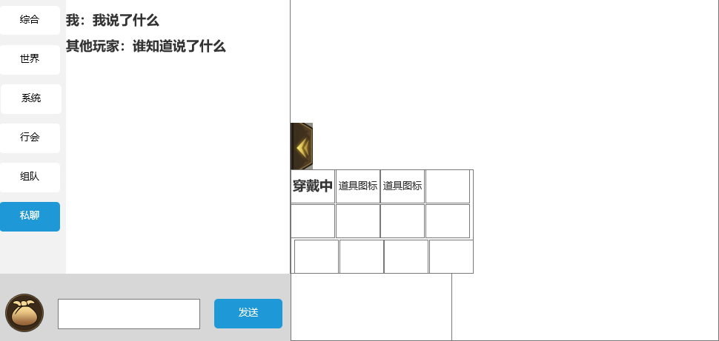
2
 |  | 2、道具信息栏，点击背包出现
 |  | ▶ | 可上下滑动 |  | 2、道具信息栏，点击背包出现
 |  | ▶ | 横向格子数为4，总格子数为120 |  | ▶ | 可上下滑动
 |  | ▶ | 若当前装备在穿戴中，则在道具图标上显示文字：穿戴中 |  | ▶ | 横向格子数为4，总格子数为120
 |  |  |  |  | ▶ | 若当前装备在穿戴中，则在道具图标上显示文字：穿戴中

 | 无选框标示界面

 | 点击私聊按钮界面

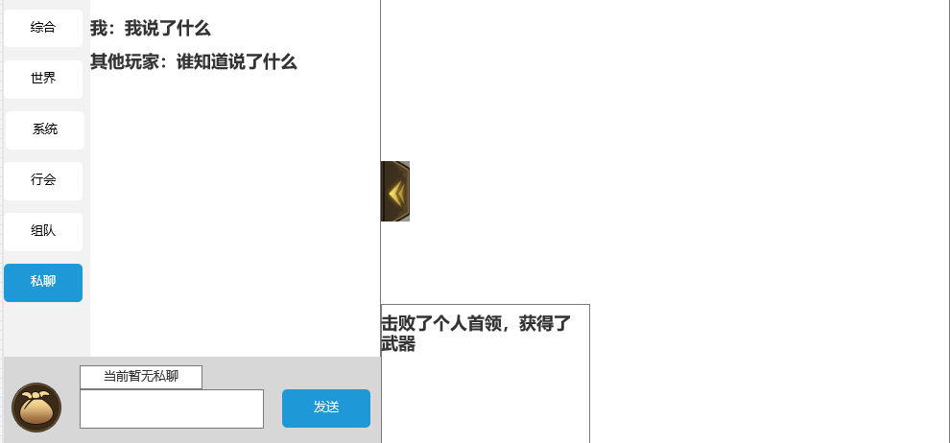

1
 |  | 1、私聊列表
 |  | ▶ | 记录最近进行私聊过的好友信息
 |  | ▶ | 若当前无私聊过的好友信息，则显示：当前暂无私聊

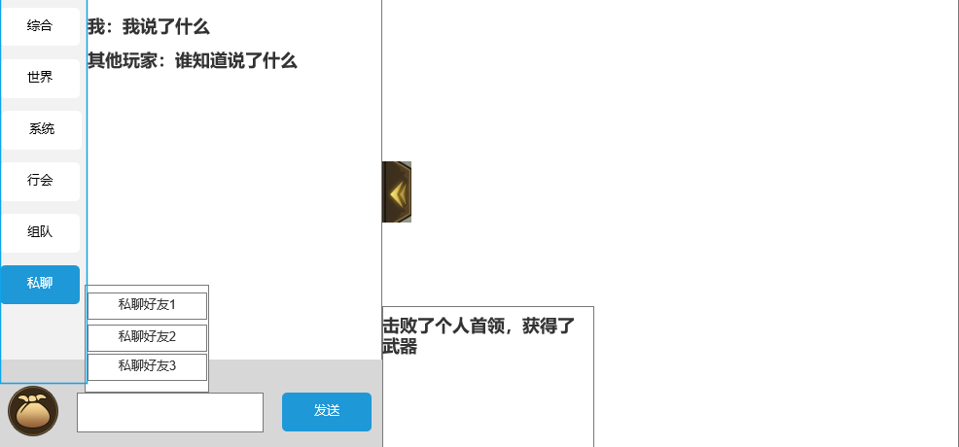

2
 |  | 2、好友列表
 |  | ▶ | 若最近有私聊好友，则显示列表
 |  | ▶ | 最大显示5条好友信息，按照时间从上到下排序
 |  | ▶ | 可进行上下滑动

参考界面
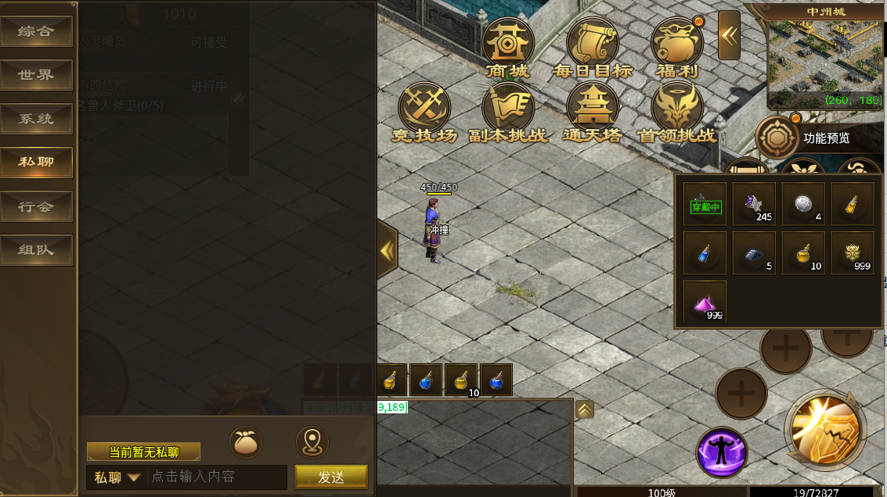
参考图

 | 参考游戏—37王者之心2

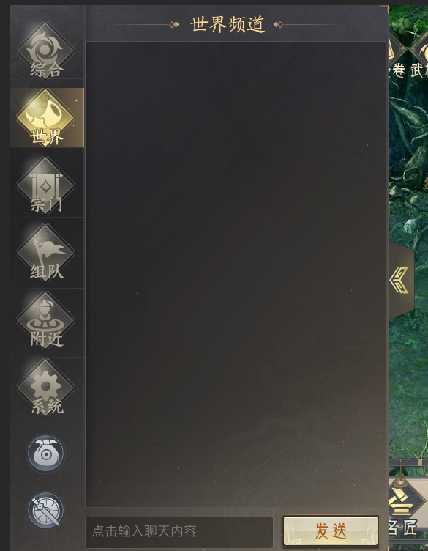

 |  | 圣装主界面

美需
其他美术需求（ICON，模型，表情等）

 | 序号 | 类型 | 对应界面 | 内容 | 功能需求 | 策划建议 | 美术资源定稿 存档路径（美术填写） | 参考图
 | 1 | UI | 聊天界面 | 聊天界面 |  |  |  | 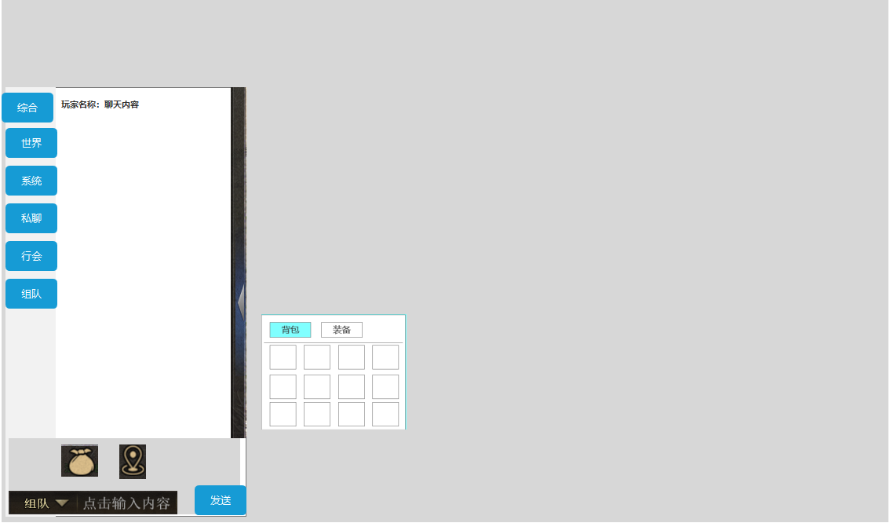 | 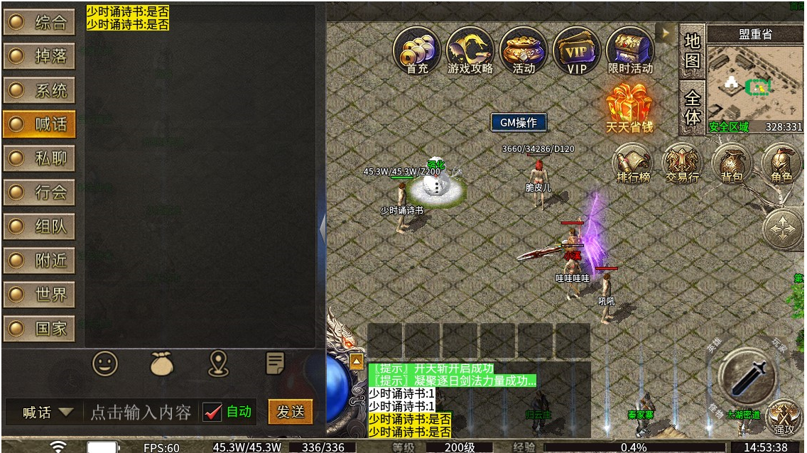
 | 2 | ICON | 聊天界面 | 背包按钮 |  |  |  | 
 | 3 | ICON | 聊天界面 | 位置按钮 |  |  |  | 

